lista
 |  |  | se vuoi personalizzare la lista canali contattami 335454417 Stefano Spina |  |  |  |  |  | inserisci i tuoi modelli nelle celle gialle

Magazzino | scelti | ELENCO MICROFONI |  | ACCESSORI | NOTE | 0 |  | quantità presente o indicata | ELENCO MICROFONI | UTILIZZO
4 | 0 | akg c 214 | 0 | asta alta | Luce Leggio | 0 |  | 4 | akg c 214 | Panoramici Batteria,pianoforti, fiati, archi
2 | 0 | akg C1000 | 0 | asta bassa | cavo Jack | 0 | errore | 2 | akg C1000 | Panoramici Batteria,Percussioni, pianoforti, fiati, archi
1 | 0 | AKG D112 | 0 | asta Dolly | antivento | 0 | fai attenzione all'errore. Se le celle diventano di colore rosso devi cambiare il modello | 1 | AKG D112 | grancassa,Percussioni,
2 | 0 | Audiothcnica AT2020 | 0 | a Clip | Leggio | 0 |  | 2 | Audiothcnica AT2020 | strumenti acustici
1 | 0 | Audiotechnica Pro17 | 0 | da tavolo | Multipla 220 | 0 |  | 1 | Audiotechnica Pro17 | hi hat
2 | 0 | Audix D2 | 0 | asta per cassa |  |  |  | 2 | Audix D2 | tom, tromboni, trombe, Percussioni,
2 | 0 | Audix D4 |  |  |  |  |  | 2 | Audix D4 | timpani, Percussioni, tromboni, trombe
48 | 0 | Cavi XLR diretto | cavi XLR | 0 |  |  |  | 48 | Cavi XLR diretto | per collegamento diretto
8 | 0 | DI BOX | fruste 8 ch | 0 |  |  |  | 8 | DI BOX | tastiere, chitarre acustiche, sorgenti audio in genere con connessione Jack
6 | 0 | EV RE 320 |  |  |  |  |  | 6 | EV RE 320 | trombe, amplificatori, voci, percussioni
6 | 0 | Jefe Condenser HH917 |  |  |  |  |  | 6 | Jefe Condenser HH917 | strumenti acustici
3 | 0 | Neuman KM 184 Single |  |  |  |  |  | 3 | Neuman KM 184 Single | strumenti acustici
Vai alla Channel List
disegna Stage Plan
1 | 0 | Neuman Tl 103 | Questa lista ti calcola quanti cavi e quante aste ti servono e quali microfoni hai scelto - www.noleggioaudioservice.it |  |  |  |  | 1 | Neuman Tl 103 | strumenti acustici
1 | 0 | Radio Shure SM58 ULX |  |  |  |  |  | 1 | Radio Shure SM58 ULX | voci radiomicrofoni a Gelato
1 | 0 | Radio EV Gelato |  |  |  |  |  | 1 | Radio EV Gelato | voci radiomicrofoni a Gelato
2 | 0 | Headset Sennheiser G100 |  |  |  |  |  | 2 | Headset Sennheiser G100 | voci radiomicrofoni color carne
2 | 0 | Headset Mipro |  |  |  |  |  | 2 | Headset Mipro | voci radiomicrofoni color nero
3 | 0 | Rode NT 2A |  |  |  |  |  | 3 | Rode NT 2A | Panoramici Batteria,pianoforti, fiati, archi
1 | 0 | Rode NT1 |  |  |  |  |  | 1 | Rode NT1 | Panoramici Batteria,pianoforti, fiati, archi
2 | 0 | Rode NT 5 single |  |  |  |  |  | 2 | Rode NT 5 single | Panoramici Batteria,pianoforti, fiati, archi
1 | 0 | Shure Beta 52 |  |  |  |  |  | 1 | Shure Beta 52 | grancassa,Percussioni, amplificatori per basso
1 | 0 | Shure Beta 57 |  |  |  |  |  | 1 | Shure Beta 57 | Voci, percussioni
3 | 0 | Shure beta 58 |  |  |  |  |  | 3 | Shure beta 58 | Voci percussioni
10 | 0 | Shure SM 57 |  |  |  |  |  | 10 | Shure SM 57 | percussioni, fiati,amplificatori chitarre
10 | 0 | Shure SM 58 |  |  |  |  |  | 10 | Shure SM 58 | percussioni, fiati,amplificatori chitarre
1 | 0 | Shure beta 87A |  |  |  |  |  | 1 | Shure beta 87A | voci
6 | 0 | Shure SM 81 |  |  |  |  |  | 6 | Shure SM 81 | Panoramici Batteria,Percussioni, pianoforti, fiati, archi
0 | 0 | 1 indica il tuo modello e quantità | i tuoi microfoni |  |  |  | inserisci qui i tuoi modelli e le quantità | 0 | 1 indica il tuo modello e quantità | indica il tuo modello
0 | 0 | 2 indica il tuo modello e quantità |  |  |  |  |  | 0 | 2 indica il tuo modello e quantità | indica il tuo modello
0 | 0 | 3 indica il tuo modello e quantità |  |  |  |  |  | 0 | 3 indica il tuo modello e quantità | indica il tuo modello
0 | 0 | 4 indica il tuo modello e quantità |  |  |  |  |  | 0 | 4 indica il tuo modello e quantità | indica il tuo modello
0 | 0 | 5 indica il tuo modello e quantità |  |  |  |  |  | 0 | 5 indica il tuo modello e quantità | indica il tuo modello
0 | 0 | 7 indica il tuo modello e quantità |  |  |  |  |  | 0 | 7 indica il tuo modello e quantità | indica il tuo modello
0 | 0 | 9 indica il tuo modello e quantità |  |  |  |  |  | 0 | 9 indica il tuo modello e quantità | indica il tuo modello
0 | 0 | 10 indica il tuo modello e quantità |  |  |  |  |  | 0 | 10 indica il tuo modello e quantità | indica il tuo modello
0 | 0 | 11 indica il tuo modello e quantità |  |  |  |  |  | 0 | 11 indica il tuo modello e quantità | indica il tuo modello
130 | 0 |  |  |  |  |  |  | 130

ch list
lista microfoni
disegna Stage Plan
 |  |  |  |  | hai inserito i tuoi modelli ? |  |  | foglio alto | foglio basso | 0 | se compare la bandierina rossa scegli un altro microfono dall'elenco
GRUPPO MUSICALE |  |  | PROGRESSIONE SOUND CHECK |  |  | 3 | PROGRESSIONE CONCERTO |  | 1
 | 0
ch | strumento | mic | accessorio | note |  | strumento | mic | accessorio | note | Questo foglio elettronico è stato realizzato per
1 |  |  |  |  | 25 |  |  |  |  | creare delle semplici channel list
2 |  |  |  |  | 26 |  |  |  |  | con i modelli dei Microfoni
3 |  |  |  |  | 27 |  |  |  |  | che trovi sul nostro sito
4 |  |  |  |  | 28 |  |  |  |  | www.noleggioaudioservice.it
5 |  |  |  |  | 29 |  |  |  |  | potete utilizzarlo per dare le vostre
6 |  |  |  |  | 30 |  |  |  |  | indicazioni ai service
7 |  |  |  |  | 31 |  |  |  |  | personalizzarlo con i vostri microfoni nel foglio lista o
8 |  |  |  |  | 32 |  |  |  |  | cliccando qui

 |  |  |  |  |  |  |  |  |  | Stefano Spina
ch | strumento | mic | accessorio | note | ch | strumento | mic | accessorio | note | telefono +39 335454417
9 |  |  |  |  | 33 |  |  |  |  | info@noleggioaudioservice.it
10 |  |  |  |  | 34 |  |  |  |  | Ricorda che puoi stampare in PDF
11 |  |  |  |  | 35 |  |  |  |  | La channel List - questo foglio
12 |  |  |  |  | 36 |  |  |  |  | Lista Microfoni ( gli stessi del sito )
13 |  |  |  |  | 37 |  |  |  |  | Disposizione Musicisti
14 |  |  |  |  | 38 |  |  |  |  | Che puoi adattare e personalizzare
15 |  |  |  |  | 39 |  |  |  |  | chiedici un preventivo
16 |  |  |  |  | 40

 |  |  |  |  |  |  |  |  |  | Per registrare, per amplficare, per andare in streaming
ch | strumento | mic | accessorio | note | ch | strumento | mic | accessorio | note
17 |  |  |  |  | 41
18 |  |  |  |  | 42
19 |  |  |  |  | 43
20 |  |  |  |  | 44
21 |  |  |  |  | 45
22 |  |  |  |  | 46
23 |  |  |  |  | 47
24 |  |  |  |  | 48
 | www.noleggioaudioservice.it

disposizione musicisti
CH 1 - 6
CH 14
Vai alla Channel List
Lista microfoni
AUX 1
personalizza
AUX 2
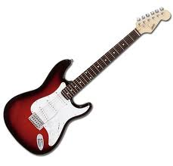
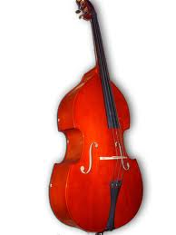
puoi importare nuove immagini | Per vedere tutto il foglio zooma al 60 % |  |  | MODIFICA IL DISEGNO ATTUALE puoi acquisire immagini personalizzate scaricandole da internet |  | Per vedere tutto il foglio zoomma al 70 % |  |  | alcuni strumenti particolari inseriscili per aiutare
 | 0 |  |  |  | www.noleggioaudioservice.it
LEGENDA TRASCINA
CH 1
220 v
Batteria
 |  |  |  |  |  |  |  | MONITOR E AUX
CH 10
Mic Batteria 6 x
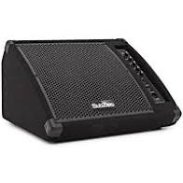
AUX 3
CH 2
Mic Piano 3x
CH 11
Acustic guitar
AUX 4
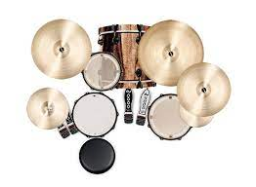
CH 3

CH 4
Bass AMP
AUX 5
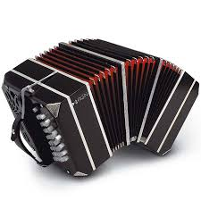
 |  | TRASCINA E CANCELLA QUESTA SCRITTA - SOSTTUISCI E PERSONALIZZA LE SCRITTE
CH 13 1113
Guitar AMP Right
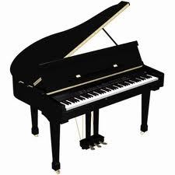
CH 5
cavo xlr linea
AUX 6

CH 6
cavo xlr mic
Guitar AMP Left
DI BOX
CH 7
CH 15
Mic
Amp
Mic
sax
Mic
TB
CH 8
CH 16
cavo xlr
vox
DI BOX
Scheltler
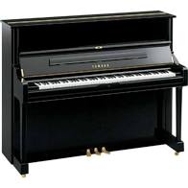
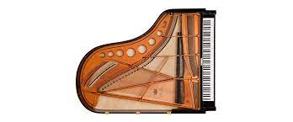
220 v
220 v
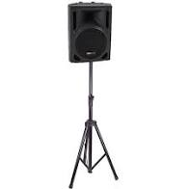
copia incolla
e rinomina i
canali all'occorrenza
CH 12
CH 9
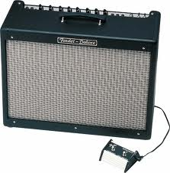
220 v
220 v
 |  |  |  |  |  |  | o scegli il simbolo
 |  |  |  |  |  |  | o scegli la scritta
 |  |  |  | PUBBLICO
 | Lato sinistro |  | DIMENSIONI PALCO IDEALI | 8x6 |  | lato destro

Guitar AMP Left

